941497
Bouw BV |  |  |  |  |  | Checklist Domestic implementation |  |  |  |  |  |  |  | HOME
 |  |  |  |  |  |  |  |  |  |  | laatste update : |  |  | Status voortgang |  | SETUP uitsplitsing |  | TEST uitsplitsing |  | Overig
Verantwoordelijke: | Nick | Go Live: | Jan-27 | Case nr: |  | Koppelingen:
Dienstverlening: | Mps + proff | TWK: | Nvt | Affiliate: | 941497 |  | VDN |  |  |  |  |  |  | Launch | 0% | Invoer klantgeg | 0% | Documenten | 0% | HRM | 0%
Teams link |  | Betaaldatum |  | # wns: | 75 |  |  |  |  |  |  |  |  | Discovery | 0% | Salarisadministratie | 0% | Test per 1 | 0%
HRM consultant: | Mirjam | Testrun 1 |  |  |  |  |  |  |  |  |  |  |  | Setup | 0% | Loonheffingen en fonds | 0% | Test per 2 | 0%
 |  | Testrun 2 |  |  |  |  |  |  |  |  |  |  |  | Test | 0% | Instellingen | 0% | Journaal | 0%
Eerste dag HRM | ntb | Aanleverdata | Ntb |  |  |  |  |  |  |  |  |  |  | Go Live | 0% | Loonstroken en Jaaropgave | 0%
 |  |  |  |  |  |  |  |  |  |  |  |  |  | Overall | 0% | Import medewerkers | 0%
 |  |  |  |  |  |  |  |  |  |  |  | vrijblijvend |  |  |  | Diversen | 0%
Taak |  |  |  |  |  | Verantwoordelijke | Datum invoer | Status % | Hide | Tijd gepland | Gedaan door | Tijd besteed | Opmerkingen - afspraken / bijzonderheden / openstaand / case-ticket nr
LAUNCH |  |  |  |  |  |  |  | 0% | 10.00 | 10.00
Maak de klant aan in de checklist |  |  |  |  |  | Implementatie team |  | 0% | 1.00 | 1.00
Sales overdracht - bekijken overeenkomst |  |  |  |  |  | Implementatie team |  | 0% | 1.00 | 1.00
Doornemen opdrachtbevestiging + checken of omgeving is aangevraagd door Projectoffice |  |  |  |  |  | Implementatie team |  | 0% | 1.00 | 1.00
Interne kick off: Team (HR + salaris) Consultant informeren over salarisplanning en gezamenlijk datum afstemmen voor intake |  |  |  |  |  | Implementatie team |  | 0% | 1.00 | 1.00
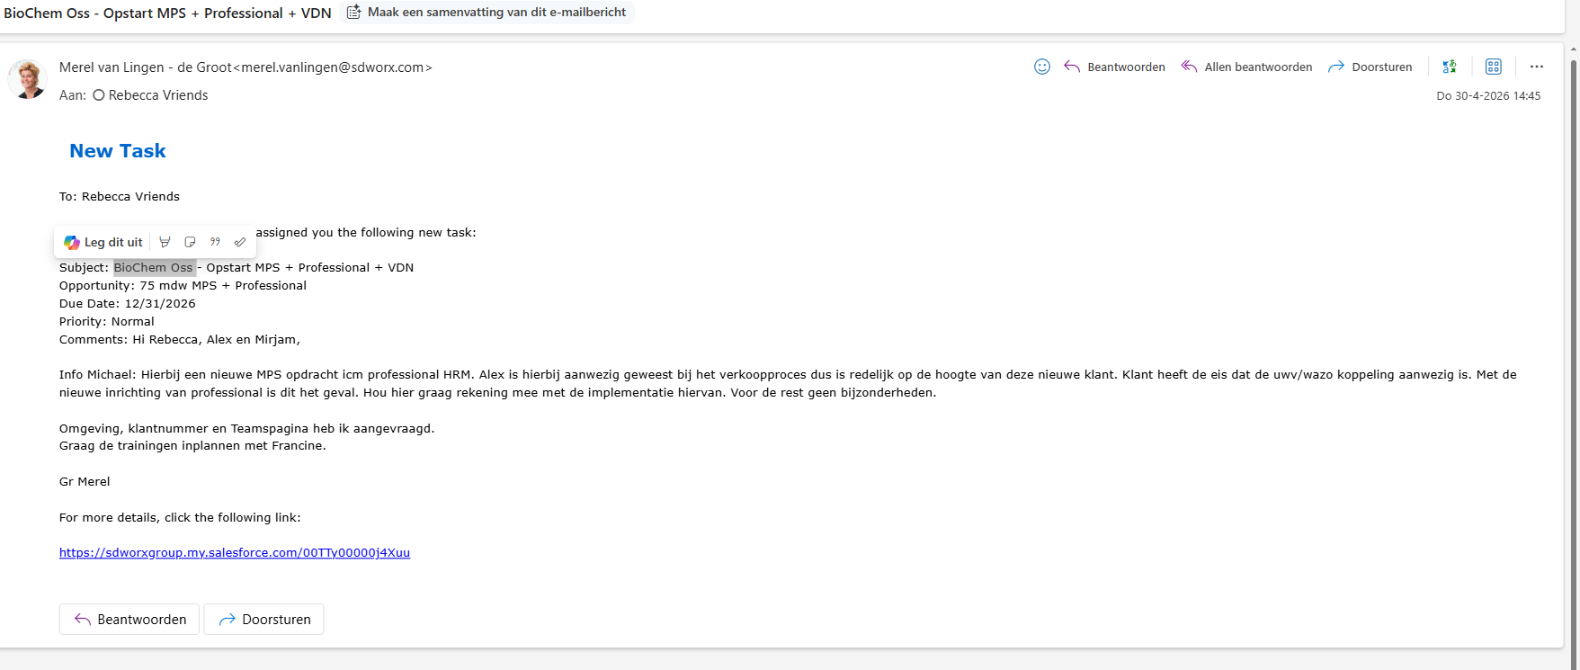
Klant bellen voor inplannen kick off + bevestiging via mail sturen |  |  |  |  |  | Implementatie team |  | 0% | 1.00 | 1.00
Officiële aftrap - Kick off meeting (nav template kick off) |  |  |  |  |  | Implementatie team |  | 0% | 1.00 | 1.00
Afspraken opschrijven in een mail naar de klant (welkomstmail) + globale planning + discovery documenten |  |  |  |  |  | Implementatie team |  | 0% | 1.00 | 1.00
Opvragen betaalkalender |  |  |  |  |  | Implementatie team |  | 0% | 1.00 | 1.00
Klant + consultants toevoegen aan teams |  |  |  |  |  | Implementatie team |  | 0% | 1.00 | 1.00
Contactpersonen salesforce toevoegen + jezelf toevoegen als service owner |  |  |  |  |  | Implementatie team |  | 0% | 1.00 | 1.00

DISCOVERY |  |  |  |  |  |  |  | 0% | 5.00 | 5.00
Klant invullen en terugsturen Inventarisatie document en gevraagde overige documenten |  |  |  |  |  | Klant |  | 0% | 1.00 | 1.00 |  |  | LET op we starten pas als de documenten COMPLEET zijn
Aanleveren bestand stamgegevens in standaard import format |  |  |  |  |  | Klant |  | 0% | 1.00 | 1.00
Aanleveren inventarisatie document lease auto |  |  |  |  |  | Klant |  | 0% | 1.00 | 1.00
Aanleveren WHK beschikking |  |  |  |  |  | Klant |  | 0% | 1.00 | 1.00
Salaris implementatie consultant checkt of alle documenten compleet zijn |  |  |  |  |  | Implementatie team |  | 0% | 1.00 | 1.00

SET UP
Payroll |  |  |  |  |  |  |  | 0% | 1.00 | 1.00
Invoeren klantgegevens
Salarisprocessen koppelen bij de klant |  |  |  |  |  | Implementatie team |  | 0% | 1.00 | 1.00

Salarisadministratie |  |  |  |  |  |  |  | 0% | 7.00 | 7.00
NAW gegevens klant invoeren/aanvullen |  |  |  |  |  | Implementatie team |  | 0% | 1.00 | 1.00
Bank gegevens invullen |  |  |  |  |  | Implementatie team |  | 0% | 1.00 | 1.00
Loonheffingnummer invullen |  |  |  |  |  | Implementatie team |  | 0% | 1.00 | 1.00
Branchetabel invoeren |  |  |  |  |  | Implementatie team |  | 0% | 1.00 | 1.00
Inrichting salarisadministratie |  |  |  |  |  | Implementatie team |  | 0% | 1.00 | 1.00
Normuren vullen |  |  |  |  |  | Implementatie team |  | 0% | 1.00 | 1.00
Inrichten rekeningschema |  |  |  |  |  | Implementatie team |  | 0% | 1.00 | 1.00

Loonheffingen en fonds |  |  |  |  |  |  |  | 0% | 1.00 | 1.00
Werknemersverzekeringen wijzigen |  |  |  |  |  | Implementatie team |  | 0% | 1.00 | 1.00

Instellingen |  |  |  |  |  |  |  | 0% | 1.00 | 1.00
Reserveringen aanpassen |  |  |  |  |  | Implementatie team |  | 0% | 1.00 | 1.00

Loonstroken en Jaaropgave |  |  |  |  |  |  |  | 0% | 2.00 | 2.00
Loonstrook instellingen aanpassen |  |  |  |  |  | Implementatie team |  | 0% | 1.00 | 1.00
Extra velden op loonstrook (tbv reserveringen) |  |  |  |  |  | Implementatie team |  | 0% | 1.00 | 1.00

Import medewerkers |  |  |  |  |  |  |  | 0% | 5.00 | 5.00
Controlleer en pas waarnodig het bestand import aan |  |  |  |  |  | Implementatie team |  | 0% | 1.00 | 1.00
Activeren import stamgegevens |  |  |  |  |  | Implementatie team |  | 0% | 1.00 | 1.00
Via Cloud diensten medewerkers importeren |  |  |  |  |  | Implementatie team |  | 0% | 1.00 | 1.00
HRM consultant informeren dat ze kunnen starten |  |  |  |  |  | Implementatie team |  | 0% | 1.00 | 1.00
Klant informeren : standaard mail nog op te maken |  |  |  |  |  | Implementatie team |  | 0% | 1.00 | 1.00

Diversen |  |  |  |  |  |  |  | 0% | 6.00 | 6.00
Automatisch pensioenaangifte inregelen indien afgenomen (UPA) |  |  |  |  |  | Implementatie team |  | 0% | 1.00 | 1.00
Afstemmen en inregelen welke output na elke run willen ontvangen middels het archief |  |  |  |  |  | Implementatie team |  | 0% | 1.00 | 1.00
Afstemmen en aanmaken betaalkalender |  |  |  |  |  | Implementatie team |  | 0% | 1.00 | 1.00
Koppeling aan salarisrobot |  |  |  |  |  | Implementatie team |  | 0% | 1.00 | 1.00
Overlopende saldi reserveringen |  |  |  |  |  | Implementatie team |  | 0% | 1.00 | 1.00
Inrichten betaalkalender |  |  |  |  |  | Implementatie team |  | 0% | 1.00 | 1.00

HRM (kan starten na import stamgegevens) |  |  |  |  |  |  |  | 0% | 2.00 | 2.00
Implementatie Cobra8 HRM |  |  |  |  |  | HRM consultant |  | 0% | 1.00 | 1.00
Medewerkers toegang geven |  |  |  |  |  | HRM consultant |  | 0% | 1.00 | 1.00

Koppelingen |  |  |  |  |  |  |  | 100% | 0.00 | 1.00
Protime |  |  |  |  |  | HRM consultant | NVT | 100% | 0.00 | 1.00

DOCUMENTEN VOOR TEST |  |  |  |  |  |  |  | 0% | 3.00 | 3.00
Aanleveren loonstroken voorgaande maanden |  |  |  |  |  | Klant |  | 0% | 1.00 | 1.00
Aanleveren loonjournaalpost met hierop de grootboeknummers of hist. overzicht |  |  |  |  |  | Klant |  | 0% | 1.00 | 1.00
Aanleveren huidig historisch salarisoverzicht (voor test) |  |  |  |  |  | Klant |  | 0% | 1.00 | 1.00

TEST periode 1 |  |  |  |  |  |  |  | 0% | 4.00 | 4.00
Check journaalpost, loonstrook, historisch sal.overzicht |  |  |  |  |  | Klant |  | 0% | 1.00 | 1.00
Schaduwdraaien maand 1 |  |  |  |  |  | Implementatie team |  | 0% | 1.00 | 1.00
Output run aanleveren ter controle |  |  |  |  |  | Implementatie team |  | 0% | 1.00 | 1.00
Akkoord vragen op schaduwrun |  |  |  |  |  | SD & klant |  | 0% | 1.00 | 1.00

TEST periode 2 |  |  |  |  |  |  |  | 0% | 4.00 | 4.00
check journaalpost, loonstrook, historisch sal.overzicht |  |  |  |  |  | Klant |  | 0% | 1.00 | 1.00
Schaduwdraaien maand 1 |  |  |  |  |  | Implementatie team |  | 0% | 1.00 | 1.00
Output run aanleveren ter controle |  |  |  |  |  | Implementatie team |  | 0% | 1.00 | 1.00
Akkoord vragen op schaduwrun |  |  |  |  |  | SD & klant |  | 0% | 1.00 | 1.00

Journaal |  |  |  |  |  |  |  | 0% | 6.00 | 6.00
Grootboeknummers inrichten |  |  |  |  |  | Implementatie team |  | 0% | 1.00 | 1.00
Op basis van test journaal inrichten |  |  |  |  |  | Implementatie team |  | 0% | 1.00 | 1.00
akkoord op journaal |  |  |  |  |  | Klant |  | 0% | 1.00 | 1.00
Bespreken schaduwrun/journaal |  |  |  |  |  | SD & klant |  | 0% | 1.00 | 1.00
Data up do date houden in Cobra - na master upload |  |  |  |  |  | SD & klant |  | 0% | 1.00 | 1.00

Begeleiding bij officiele loonverwerking ( eerste 3 maanden) |  |  |  |  |  | SD & klant |  | 0% | 1.00 | 1.00

Go Live - Live per januari |  |  |  |  |  |  |  | 0% | 8.00 | 8.00
Inrichting vandaag beheer (proef- en loonverwerking en LA akkoord, jaaroverzichten gereed - indien wij dit laatste voor klant doen) |  |  |  |  |  | Implementatie team |  | 0% | 1.00 | 1.00
Klantprocessen koppelen |  |  |  |  |  | Implementatie team |  | 0% | 1.00 | 1.00
Verwerken saldi en jaarloon BT |  |  |  |  |  | Implementatie team |  | 0% | 1.00 | 1.00
Klant vraagt proefrun aan |  |  |  |  |  | Klant |  | 0% | 1.00 | 1.00
Controle prerun, feedback naar SD Worx sturen |  |  |  |  |  | Klant |  | 0% | 1.00 | 1.00
Finaliseren run na verwerken feedback |  |  |  |  |  | Klant |  | 0% | 1.00 | 1.00
ESS module - inlog verstrekken naar medewerkers |  |  |  |  |  | HRM consultant |  | 0% | 1.00 | 1.00
Output opleveren |  |  |  |  |  | Klant bij afsluiten |  | 0% | 1.00 | 1.00

Go Live - Live in een ander maand met twk januari |  |  |  |  |  |  |  | 0% | 8.00 | 8.00
Inrichting vandaag beheer (proef- en loonverwerking en LA akkoord, jaaroverzichten gereed - indien wij dit laatste voor klant doen) |  |  |  |  |  | Implementatie team |  | 0% | 1.00 | 1.00
Verwerken saldi en jaarloon BT |  |  |  |  |  | Implementatie team |  | 0% | 1.00 | 1.00
Verwerken al gedane periodes |  |  |  |  |  | Implementatie team |  | 0% | 1.00 | 1.00
Controle gedane periode verschillen bespreken met klant |  |  |  |  |  | Implementatie team |  | 0% | 1.00 | 1.00
Akkoord klant op verwerkte periode |  |  |  |  |  | klant |  | 0% | 1.00 | 1.00
Finaliseren periode na verwerken feedback |  |  |  |  |  | Implementatie team |  | 0% | 1.00 | 1.00

ESS module - inlog verstrekken naar medewerkers |  |  |  |  |  | HRM consultant |  | 0% | 1.00 | 1.00
Output opleveren |  |  |  |  |  | Klant bij afsluiten |  | 0% | 1.00 | 1.00

9. Afsluiten implementatie |  |  |  |  |  |  |  | 0% | 5.00 | 5.00
Na de eerste live salarisverwerking mailt de projectleider naar Projectoffice Payroll implementatie van dit project is afgerond |  |  |  |  |  | Implementatie team |  | 0% | 1.00 | 1.00
Evaluatie |  |  |  |  |  | All |  | 0% | 1.00 | 1.00
Afsluiten project - per mail bevestigen inclusief duidelijke scheidslijn met opstart v/d reguliere dienstverlening. |  |  |  |  |  | Implementatie team |  | 0% | 1.00 | 1.00
De projectmanager kopieert de aan de klant gestuurde mail en plakt deze in Teams als post in de map Klantdocumentatie zodat alle betrokkenen op de hoogte zijn. |  |  |  |  |  | Implementatie team |  | 0% | 1.00 | 1.00
Facturatie checken met Sylvie |  |  |  |  |  |  |  | 0% | 1.00 | 1.00
Aanmaken event in salesforce

Opleidingen |  |  |  |  |  |  |  | 0% | 5.00 | 5.00
Cobra Salaris Basis |  |  |  |  |  | Opleidingen |  | 0% | 1.00 | 1.00
Cobra HRM |  |  |  |  |  | Opleidingen |  | 0% | 1.00 | 1.00
Cobra Beheer 1 |  |  |  |  |  | Opleidingen |  | 0% | 1.00 | 1.00
Cobra Beheer 2 |  |  |  |  |  | Opleidingen |  | 0% | 1.00 | 1.00
Salaris Inrichten |  |  |  |  |  | Opleidingen |  | 0% | 1.00 | 1.00

941490
Logistiek Logistics |  |  |  |  |  | Checklist Domestic implementation |  |  |  |  |  |  |  | HOME
 |  |  |  |  |  |  |  |  |  |  | laatste update : |  |  | Status voortgang |  | SETUP uitsplitsing |  | TEST uitsplitsing |  | Overig
Verantwoordelijke: | Nick | Go Live: | Jan-27 | Case nr: |  | Koppelingen: |  |  |  |  | Wil in 2026 nog live met verzuim. Kickoff 8 mei
Dienstverlening: | MPS | TWK: |  | Affiliate: | 941490 |  |  |  |  |  |  |  |  | Launch | 0% | Invoer klantgeg | 0% | Documenten | 0% | HRM | 0%
Teams link |  | Betaaldatum |  | # wns: | 240 |  |  |  |  |  |  |  |  | Discovery | 0% | Salarisadministratie | 0% | Test per 1 | 0%
HRM consultant: | Doris | Testrun 1 |  |  |  |  |  |  |  |  |  |  |  | Setup | 0% | Loonheffingen en fonds | 0% | Test per 2 | 0%
 |  | Testrun 2 |  |  |  |  |  |  |  |  |  |  |  | Test | 0% | Instellingen | 0% | Journaal | 0%
Eerste dag HRM |  | Aanleverdata |  |  |  |  |  |  |  |  |  |  |  | Go Live | 0% | Loonstroken en Jaaropgave | 0%
 |  |  |  |  |  |  |  |  |  |  |  |  |  | Overall | 0% | Import medewerkers | 0%
 |  |  |  |  |  |  |  |  |  |  |  | vrijblijvend |  |  |  | Diversen | 0%
Taak |  |  |  |  |  | Verantwoordelijke | Datum invoer | Status % | Hide | Tijd gepland | Gedaan door | Tijd besteed | Opmerkingen - afspraken / bijzonderheden / openstaand / case-ticket nr
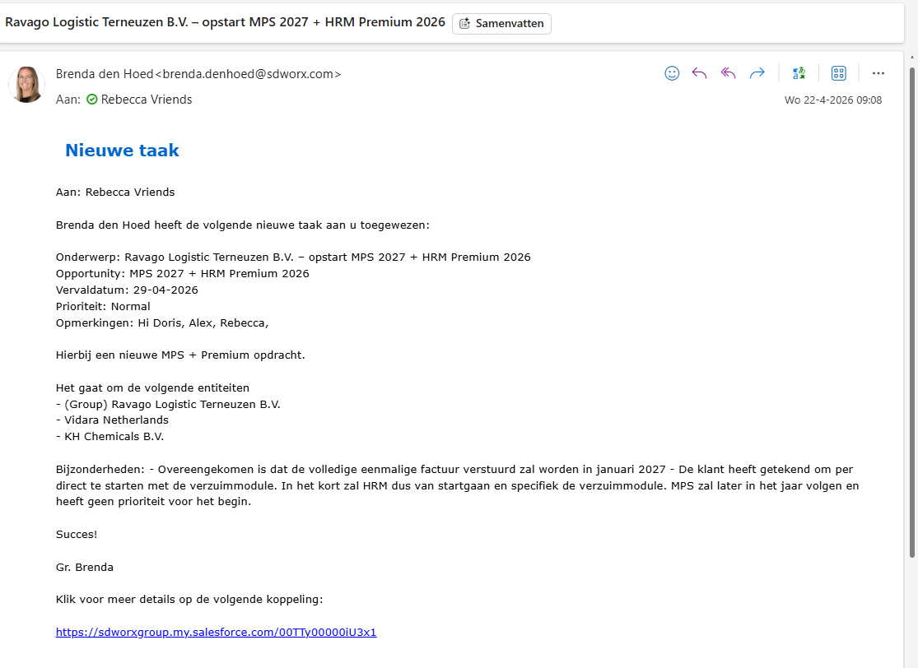
LAUNCH |  |  |  |  |  |  |  | 0% | 10.00 | 10.00
Maak de klant aan in de checklist |  |  |  |  |  | Implementatie team |  | 0% | 1.00 | 1.00
Sales overdracht - bekijken overeenkomst |  |  |  |  |  | Implementatie team |  | 0% | 1.00 | 1.00
Doornemen opdrachtbevestiging + checken of omgeving is aangevraagd door Projectoffice |  |  |  |  |  | Implementatie team |  | 0% | 1.00 | 1.00
Interne kick off: Team (HR + salaris) Consultant informeren over salarisplanning en gezamenlijk datum afstemmen voor intake |  |  |  |  |  | Implementatie team |  | 0% | 1.00 | 1.00
Klant bellen voor inplannen kick off + bevestiging via mail sturen |  |  |  |  |  | Implementatie team |  | 0% | 1.00 | 1.00
Officiële aftrap - Kick off meeting (nav template kick off) |  |  |  |  |  | Implementatie team |  | 0% | 1.00 | 1.00
Afspraken opschrijven in een mail naar de klant (welkomstmail) + globale planning + discovery documenten |  |  |  |  |  | Implementatie team |  | 0% | 1.00 | 1.00
Opvragen betaalkalender |  |  |  |  |  | Implementatie team |  | 0% | 1.00 | 1.00
Klant + consultants toevoegen aan teams |  |  |  |  |  | Implementatie team |  | 0% | 1.00 | 1.00
Contactpersonen salesforce toevoegen + jezelf toevoegen als service owner |  |  |  |  |  | Implementatie team |  | 0% | 1.00 | 1.00

DISCOVERY |  |  |  |  |  |  |  | 0% | 5.00 | 5.00
Klant invullen en terugsturen Inventarisatie document en gevraagde overige documenten |  |  |  |  |  | Klant |  | 0% | 1.00 | 1.00 |  |  | LET op we starten pas als de documenten COMPLEET zijn
Aanleveren bestand stamgegevens in standaard import format |  |  |  |  |  | Klant |  | 0% | 1.00 | 1.00
Aanleveren inventarisatie document lease auto |  |  |  |  |  | Klant |  | 0% | 1.00 | 1.00
Aanleveren WHK beschikking |  |  |  |  |  | Klant |  | 0% | 1.00 | 1.00
Salaris implementatie consultant checkt of alle documenten compleet zijn |  |  |  |  |  | Implementatie team |  | 0% | 1.00 | 1.00

SET UP
Payroll |  |  |  |  |  |  |  | 0% | 1.00 | 1.00
Invoeren klantgegevens
Salarisprocessen koppelen bij de klant |  |  |  |  |  | Implementatie team |  | 0% | 1.00 | 1.00

Salarisadministratie |  |  |  |  |  |  |  | 0% | 7.00 | 7.00
NAW gegevens klant invoeren/aanvullen |  |  |  |  |  | Implementatie team |  | 0% | 1.00 | 1.00
Bank gegevens invullen |  |  |  |  |  | Implementatie team |  | 0% | 1.00 | 1.00
Loonheffingnummer invullen |  |  |  |  |  | Implementatie team |  | 0% | 1.00 | 1.00
Branchetabel invoeren |  |  |  |  |  | Implementatie team |  | 0% | 1.00 | 1.00
Inrichting salarisadministratie |  |  |  |  |  | Implementatie team |  | 0% | 1.00 | 1.00
Normuren vullen |  |  |  |  |  | Implementatie team |  | 0% | 1.00 | 1.00
Inrichten rekeningschema |  |  |  |  |  | Implementatie team |  | 0% | 1.00 | 1.00

Loonheffingen en fonds |  |  |  |  |  |  |  | 0% | 1.00 | 1.00
Werknemersverzekeringen wijzigen |  |  |  |  |  | Implementatie team |  | 0% | 1.00 | 1.00

Instellingen |  |  |  |  |  |  |  | 0% | 1.00 | 1.00
Reserveringen aanpassen |  |  |  |  |  | Implementatie team |  | 0% | 1.00 | 1.00

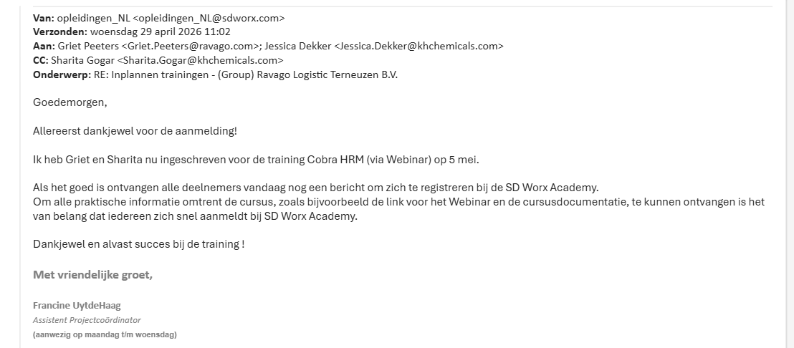
Loonstroken en Jaaropgave |  |  |  |  |  |  |  | 0% | 2.00 | 2.00
Loonstrook instellingen aanpassen |  |  |  |  |  | Implementatie team |  | 0% | 1.00 | 1.00
Extra velden op loonstrook (tbv reserveringen) |  |  |  |  |  | Implementatie team |  | 0% | 1.00 | 1.00

Import medewerkers |  |  |  |  |  |  |  | 0% | 5.00 | 5.00
Controlleer en pas waarnodig het bestand import aan |  |  |  |  |  | Implementatie team |  | 0% | 1.00 | 1.00
Activeren import stamgegevens |  |  |  |  |  | Implementatie team |  | 0% | 1.00 | 1.00
Via Cloud diensten medewerkers importeren |  |  |  |  |  | Implementatie team |  | 0% | 1.00 | 1.00
HRM consultant informeren dat ze kunnen starten |  |  |  |  |  | Implementatie team |  | 0% | 1.00 | 1.00
Klant informeren : standaard mail nog op te maken |  |  |  |  |  | Implementatie team |  | 0% | 1.00 | 1.00

Diversen |  |  |  |  |  |  |  | 0% | 6.00 | 6.00
Automatisch pensioenaangifte inregelen indien afgenomen (UPA) |  |  |  |  |  | Implementatie team |  | 0% | 1.00 | 1.00
Afstemmen en inregelen welke output na elke run willen ontvangen middels het archief |  |  |  |  |  | Implementatie team |  | 0% | 1.00 | 1.00
Afstemmen en aanmaken betaalkalender |  |  |  |  |  | Implementatie team |  | 0% | 1.00 | 1.00
Koppeling aan salarisrobot |  |  |  |  |  | Implementatie team |  | 0% | 1.00 | 1.00
Overlopende saldi reserveringen |  |  |  |  |  | Implementatie team |  | 0% | 1.00 | 1.00
Inrichten betaalkalender |  |  |  |  |  | Implementatie team |  | 0% | 1.00 | 1.00

HRM (kan starten na import stamgegevens) |  |  |  |  |  |  |  | 0% | 2.00 | 2.00
Implementatie Cobra8 HRM |  |  |  |  |  | HRM consultant |  | 0% | 1.00 | 1.00
Medewerkers toegang geven |  |  |  |  |  | HRM consultant |  | 0% | 1.00 | 1.00

Koppelingen |  |  |  |  |  |  |  | 100% | 0.00 | 1.00
Protime |  |  |  |  |  | HRM consultant | NVT | 100% | 0.00 | 1.00

DOCUMENTEN VOOR TEST |  |  |  |  |  |  |  | 0% | 3.00 | 3.00
Aanleveren loonstroken voorgaande maanden |  |  |  |  |  | Klant |  | 0% | 1.00 | 1.00
Aanleveren loonjournaalpost met hierop de grootboeknummers of hist. overzicht |  |  |  |  |  | Klant |  | 0% | 1.00 | 1.00
Aanleveren huidig historisch salarisoverzicht (voor test) |  |  |  |  |  | Klant |  | 0% | 1.00 | 1.00

TEST periode 1 |  |  |  |  |  |  |  | 0% | 4.00 | 4.00
Check journaalpost, loonstrook, historisch sal.overzicht |  |  |  |  |  | Klant |  | 0% | 1.00 | 1.00
Schaduwdraaien maand 1 |  |  |  |  |  | Implementatie team |  | 0% | 1.00 | 1.00
Output run aanleveren ter controle |  |  |  |  |  | Implementatie team |  | 0% | 1.00 | 1.00
Akkoord vragen op schaduwrun |  |  |  |  |  | SD & klant |  | 0% | 1.00 | 1.00

TEST periode 2 |  |  |  |  |  |  |  | 0% | 4.00 | 4.00
check journaalpost, loonstrook, historisch sal.overzicht |  |  |  |  |  | Klant |  | 0% | 1.00 | 1.00
Schaduwdraaien maand 1 |  |  |  |  |  | Implementatie team |  | 0% | 1.00 | 1.00
Output run aanleveren ter controle |  |  |  |  |  | Implementatie team |  | 0% | 1.00 | 1.00
Akkoord vragen op schaduwrun |  |  |  |  |  | SD & klant |  | 0% | 1.00 | 1.00

Journaal |  |  |  |  |  |  |  | 0% | 6.00 | 6.00
Grootboeknummers inrichten |  |  |  |  |  | Implementatie team |  | 0% | 1.00 | 1.00
Op basis van test journaal inrichten |  |  |  |  |  | Implementatie team |  | 0% | 1.00 | 1.00
akkoord op journaal |  |  |  |  |  | Klant |  | 0% | 1.00 | 1.00
Bespreken schaduwrun/journaal |  |  |  |  |  | SD & klant |  | 0% | 1.00 | 1.00
Data up do date houden in Cobra - na master upload |  |  |  |  |  | SD & klant |  | 0% | 1.00 | 1.00

Begeleiding bij officiele loonverwerking ( eerste 3 maanden) |  |  |  |  |  | SD & klant |  | 0% | 1.00 | 1.00

Go Live - Live per januari |  |  |  |  |  |  |  | 0% | 8.00 | 8.00
Inrichting vandaag beheer (proef- en loonverwerking en LA akkoord, jaaroverzichten gereed - indien wij dit laatste voor klant doen) |  |  |  |  |  | Implementatie team |  | 0% | 1.00 | 1.00
Klantprocessen koppelen |  |  |  |  |  | Implementatie team |  | 0% | 1.00 | 1.00
Verwerken saldi en jaarloon BT |  |  |  |  |  | Implementatie team |  | 0% | 1.00 | 1.00
Klant vraagt proefrun aan |  |  |  |  |  | Klant |  | 0% | 1.00 | 1.00
Controle prerun, feedback naar SD Worx sturen |  |  |  |  |  | Klant |  | 0% | 1.00 | 1.00
Finaliseren run na verwerken feedback |  |  |  |  |  | Klant |  | 0% | 1.00 | 1.00
ESS module - inlog verstrekken naar medewerkers |  |  |  |  |  | HRM consultant |  | 0% | 1.00 | 1.00
Output opleveren |  |  |  |  |  | Klant bij afsluiten |  | 0% | 1.00 | 1.00

Go Live - Live in een ander maand met twk januari |  |  |  |  |  |  |  | 0% | 8.00 | 8.00
Inrichting vandaag beheer (proef- en loonverwerking en LA akkoord, jaaroverzichten gereed - indien wij dit laatste voor klant doen) |  |  |  |  |  | Implementatie team |  | 0% | 1.00 | 1.00
Verwerken saldi en jaarloon BT |  |  |  |  |  | Implementatie team |  | 0% | 1.00 | 1.00
Verwerken al gedane periodes |  |  |  |  |  | Implementatie team |  | 0% | 1.00 | 1.00
Controle gedane periode verschillen bespreken met klant |  |  |  |  |  | Implementatie team |  | 0% | 1.00 | 1.00
Akkoord klant op verwerkte periode |  |  |  |  |  | klant |  | 0% | 1.00 | 1.00
Finaliseren periode na verwerken feedback |  |  |  |  |  | Implementatie team |  | 0% | 1.00 | 1.00

ESS module - inlog verstrekken naar medewerkers |  |  |  |  |  | HRM consultant |  | 0% | 1.00 | 1.00
Output opleveren |  |  |  |  |  | Klant bij afsluiten |  | 0% | 1.00 | 1.00

9. Afsluiten implementatie |  |  |  |  |  |  |  | 0% | 5.00 | 5.00
Na de eerste live salarisverwerking mailt de projectleider naar Projectoffice Payroll implementatie van dit project is afgerond |  |  |  |  |  | Implementatie team |  | 0% | 1.00 | 1.00
Evaluatie |  |  |  |  |  | All |  | 0% | 1.00 | 1.00
Afsluiten project - per mail bevestigen inclusief duidelijke scheidslijn met opstart v/d reguliere dienstverlening. |  |  |  |  |  | Implementatie team |  | 0% | 1.00 | 1.00
De projectmanager kopieert de aan de klant gestuurde mail en plakt deze in Teams als post in de map Klantdocumentatie zodat alle betrokkenen op de hoogte zijn. |  |  |  |  |  | Implementatie team |  | 0% | 1.00 | 1.00
Facturatie checken met Sylvie |  |  |  |  |  |  |  | 0% | 1.00 | 1.00
Aanmaken event in salesforce

Opleidingen |  |  |  |  |  |  |  | 0% | 5.00 | 5.00
Cobra Salaris Basis |  |  |  |  |  | Opleidingen |  | 0% | 1.00 | 1.00
Cobra HRM |  |  |  |  |  | Opleidingen |  | 0% | 1.00 | 1.00
Cobra Beheer 1 |  |  |  |  |  | Opleidingen |  | 0% | 1.00 | 1.00
Cobra Beheer 2 |  |  |  |  |  | Opleidingen |  | 0% | 1.00 | 1.00
Salaris Inrichten |  |  |  |  |  | Opleidingen |  | 0% | 1.00 | 1.00

941480
Uzizonder bv. |  |  |  |  |  | Checklist Domestic implementation |  |  |  |  |  |  |  | HOME
 |  |  |  |  |  |  |  |  |  |  | laatste update : |  |  | Status voortgang |  | SETUP uitsplitsing |  | TEST uitsplitsing |  | Overig
Verantwoordelijke: | Rebecca | Go Live: | Apr-26 | Case nr: |  | Koppelingen: | Nvt |  |  |  | Doris plant vanaf 20 april. Daarvoor dus stamdata erin
Dienstverlening: | All in + proff + HR BPO | TWK: |  | Affiliate: | 941480 |  |  |  |  |  |  |  |  | Launch | 0% | Invoer klantgeg | 0% | Documenten | 0% | HRM | 0%
Teams link |  | Betaaldatum |  | # wns: | 45 |  |  |  |  |  |  |  |  | Discovery | 0% | Salarisadministratie | 0% | Test per 1 | 0%
HRM consultant: | Doris | Testrun 1 |  |  |  |  |  |  |  |  |  |  |  | Setup | 0% | Loonheffingen en fonds | 0% | Test per 2 | 0%
 |  | Testrun 2 |  |  |  |  |  |  |  |  |  |  |  | Test | 0% | Instellingen | 0% | Journaal | 0%
Eerste dag HRM | Ntb | Aanleverdata |  |  |  |  |  |  |  |  |  |  |  | Go Live | 0% | Loonstroken en Jaaropgave | 0%
 |  |  |  |  |  |  |  |  |  |  |  |  |  | Overall | 0% | Import medewerkers | 0%
 |  |  |  |  |  |  |  |  |  |  |  | vrijblijvend |  |  |  | Diversen | 0%
Taak |  |  |  |  |  | Verantwoordelijke | Datum invoer | Status % | Hide | Tijd gepland | Gedaan door | Tijd besteed | Opmerkingen - afspraken / bijzonderheden / openstaand / case-ticket nr
LAUNCH |  |  |  |  |  |  |  | 0% | 10.00 | 10.00
Maak de klant aan in de checklist |  |  |  |  |  | Implementatie team |  | 0% | 1.00 | 1.00
Sales overdracht - bekijken overeenkomst |  |  |  |  |  | Implementatie team |  | 0% | 1.00 | 1.00
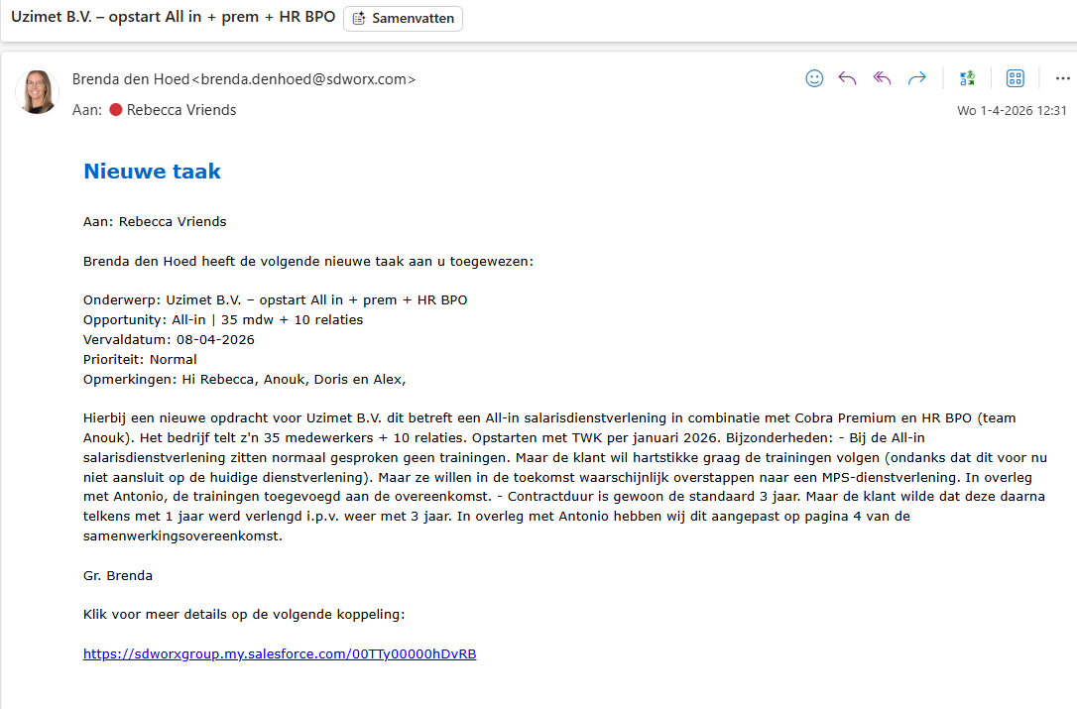
Doornemen opdrachtbevestiging + checken of omgeving is aangevraagd door Projectoffice |  |  |  |  |  | Implementatie team |  | 0% | 1.00 | 1.00
Interne kick off: Team (HR + salaris) Consultant informeren over salarisplanning en gezamenlijk datum afstemmen voor intake |  |  |  |  |  | Implementatie team |  | 0% | 1.00 | 1.00
Klant bellen voor inplannen kick off + bevestiging via mail sturen |  |  |  |  |  | Implementatie team |  | 0% | 1.00 | 1.00
Officiële aftrap - Kick off meeting (nav template kick off) |  |  |  |  |  | Implementatie team |  | 0% | 1.00 | 1.00
Afspraken opschrijven in een mail naar de klant (welkomstmail) + globale planning + discovery documenten |  |  |  |  |  | Implementatie team |  | 0% | 1.00 | 1.00
Opvragen betaalkalender |  |  |  |  |  | Implementatie team |  | 0% | 1.00 | 1.00
Klant + consultants toevoegen aan teams |  |  |  |  |  | Implementatie team |  | 0% | 1.00 | 1.00
Contactpersonen salesforce toevoegen + jezelf toevoegen als service owner |  |  |  |  |  | Implementatie team |  | 0% | 1.00 | 1.00

DISCOVERY |  |  |  |  |  |  |  | 0% | 5.00 | 5.00
Klant invullen en terugsturen Inventarisatie document en gevraagde overige documenten |  |  |  |  |  | Klant |  | 0% | 1.00 | 1.00 |  |  | LET op we starten pas als de documenten COMPLEET zijn
Aanleveren bestand stamgegevens in standaard import format |  |  |  |  |  | Klant |  | 0% | 1.00 | 1.00
Aanleveren inventarisatie document lease auto |  |  |  |  |  | Klant |  | 0% | 1.00 | 1.00
Aanleveren WHK beschikking |  |  |  |  |  | Klant |  | 0% | 1.00 | 1.00
Salaris implementatie consultant checkt of alle documenten compleet zijn |  |  |  |  |  | Implementatie team |  | 0% | 1.00 | 1.00

SET UP
Payroll |  |  |  |  |  |  |  | 0% | 1.00 | 1.00
Invoeren klantgegevens
Salarisprocessen koppelen bij de klant |  |  |  |  |  | Implementatie team |  | 0% | 1.00 | 1.00

Salarisadministratie |  |  |  |  |  |  |  | 0% | 7.00 | 7.00
NAW gegevens klant invoeren/aanvullen |  |  |  |  |  | Implementatie team |  | 0% | 1.00 | 1.00
Bank gegevens invullen |  |  |  |  |  | Implementatie team |  | 0% | 1.00 | 1.00
Loonheffingnummer invullen |  |  |  |  |  | Implementatie team |  | 0% | 1.00 | 1.00
Branchetabel invoeren |  |  |  |  |  | Implementatie team |  | 0% | 1.00 | 1.00
Inrichting salarisadministratie |  |  |  |  |  | Implementatie team |  | 0% | 1.00 | 1.00
Normuren vullen |  |  |  |  |  | Implementatie team |  | 0% | 1.00 | 1.00
Inrichten rekeningschema |  |  |  |  |  | Implementatie team |  | 0% | 1.00 | 1.00

Loonheffingen en fonds |  |  |  |  |  |  |  | 0% | 1.00 | 1.00
Werknemersverzekeringen wijzigen |  |  |  |  |  | Implementatie team |  | 0% | 1.00 | 1.00

Instellingen |  |  |  |  |  |  |  | 0% | 1.00 | 1.00
Reserveringen aanpassen |  |  |  |  |  | Implementatie team |  | 0% | 1.00 | 1.00

Loonstroken en Jaaropgave |  |  |  |  |  |  |  | 0% | 2.00 | 2.00
Loonstrook instellingen aanpassen |  |  |  |  |  | Implementatie team |  | 0% | 1.00 | 1.00
Extra velden op loonstrook (tbv reserveringen) |  |  |  |  |  | Implementatie team |  | 0% | 1.00 | 1.00

Import medewerkers |  |  |  |  |  |  |  | 0% | 5.00 | 5.00
Controlleer en pas waarnodig het bestand import aan |  |  |  |  |  | Implementatie team |  | 0% | 1.00 | 1.00
Activeren import stamgegevens |  |  |  |  |  | Implementatie team |  | 0% | 1.00 | 1.00
Via Cloud diensten medewerkers importeren |  |  |  |  |  | Implementatie team |  | 0% | 1.00 | 1.00
HRM consultant informeren dat ze kunnen starten |  |  |  |  |  | Implementatie team |  | 0% | 1.00 | 1.00
Klant informeren : standaard mail nog op te maken |  |  |  |  |  | Implementatie team |  | 0% | 1.00 | 1.00

Diversen |  |  |  |  |  |  |  | 0% | 6.00 | 6.00
Automatisch pensioenaangifte inregelen indien afgenomen (UPA) |  |  |  |  |  | Implementatie team |  | 0% | 1.00 | 1.00
Afstemmen en inregelen welke output na elke run willen ontvangen middels het archief |  |  |  |  |  | Implementatie team |  | 0% | 1.00 | 1.00
Afstemmen en aanmaken betaalkalender |  |  |  |  |  | Implementatie team |  | 0% | 1.00 | 1.00
Koppeling aan salarisrobot |  |  |  |  |  | Implementatie team |  | 0% | 1.00 | 1.00
Overlopende saldi reserveringen |  |  |  |  |  | Implementatie team |  | 0% | 1.00 | 1.00
Inrichten betaalkalender |  |  |  |  |  | Implementatie team |  | 0% | 1.00 | 1.00

HRM (kan starten na import stamgegevens) |  |  |  |  |  |  |  | 0% | 2.00 | 2.00
Implementatie Cobra8 HRM |  |  |  |  |  | HRM consultant |  | 0% | 1.00 | 1.00
Medewerkers toegang geven |  |  |  |  |  | HRM consultant |  | 0% | 1.00 | 1.00

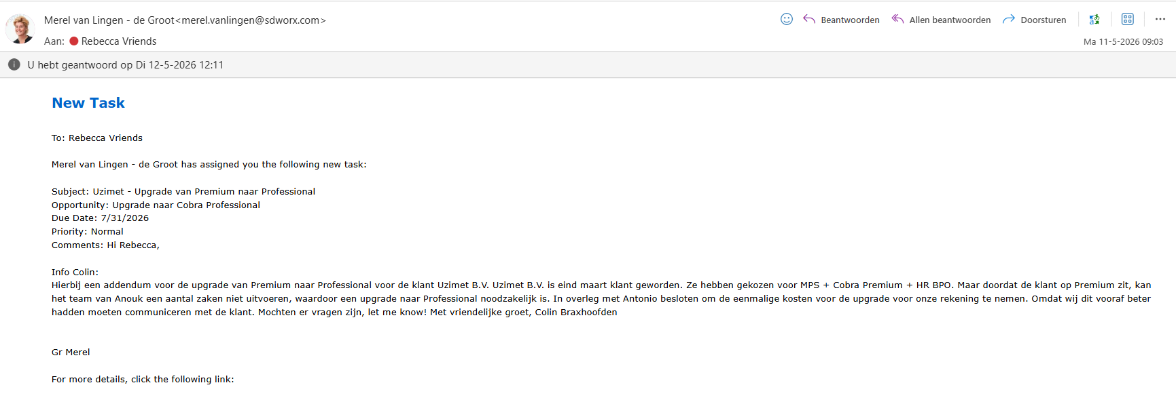
Koppelingen |  |  |  |  |  |  |  | 100% | 0.00 | 1.00
Protime |  |  |  |  |  | HRM consultant | NVT | 100% | 0.00 | 1.00

DOCUMENTEN VOOR TEST |  |  |  |  |  |  |  | 0% | 3.00 | 3.00
Aanleveren loonstroken voorgaande maanden |  |  |  |  |  | Klant |  | 0% | 1.00 | 1.00
Aanleveren loonjournaalpost met hierop de grootboeknummers of hist. overzicht |  |  |  |  |  | Klant |  | 0% | 1.00 | 1.00
Aanleveren huidig historisch salarisoverzicht (voor test) |  |  |  |  |  | Klant |  | 0% | 1.00 | 1.00

TEST periode 1 |  |  |  |  |  |  |  | 0% | 4.00 | 4.00
Check journaalpost, loonstrook, historisch sal.overzicht |  |  |  |  |  | Klant |  | 0% | 1.00 | 1.00
Schaduwdraaien maand 1 |  |  |  |  |  | Implementatie team |  | 0% | 1.00 | 1.00
Output run aanleveren ter controle |  |  |  |  |  | Implementatie team |  | 0% | 1.00 | 1.00
Akkoord vragen op schaduwrun |  |  |  |  |  | SD & klant |  | 0% | 1.00 | 1.00

TEST periode 2 |  |  |  |  |  |  |  | 0% | 4.00 | 4.00
check journaalpost, loonstrook, historisch sal.overzicht |  |  |  |  |  | Klant |  | 0% | 1.00 | 1.00
Schaduwdraaien maand 1 |  |  |  |  |  | Implementatie team |  | 0% | 1.00 | 1.00
Output run aanleveren ter controle |  |  |  |  |  | Implementatie team |  | 0% | 1.00 | 1.00
Akkoord vragen op schaduwrun |  |  |  |  |  | SD & klant |  | 0% | 1.00 | 1.00

Journaal |  |  |  |  |  |  |  | 0% | 6.00 | 6.00
Grootboeknummers inrichten |  |  |  |  |  | Implementatie team |  | 0% | 1.00 | 1.00
Op basis van test journaal inrichten |  |  |  |  |  | Implementatie team |  | 0% | 1.00 | 1.00
akkoord op journaal |  |  |  |  |  | Klant |  | 0% | 1.00 | 1.00
Bespreken schaduwrun/journaal |  |  |  |  |  | SD & klant |  | 0% | 1.00 | 1.00
Data up do date houden in Cobra - na master upload |  |  |  |  |  | SD & klant |  | 0% | 1.00 | 1.00

Begeleiding bij officiele loonverwerking ( eerste 3 maanden) |  |  |  |  |  | SD & klant |  | 0% | 1.00 | 1.00
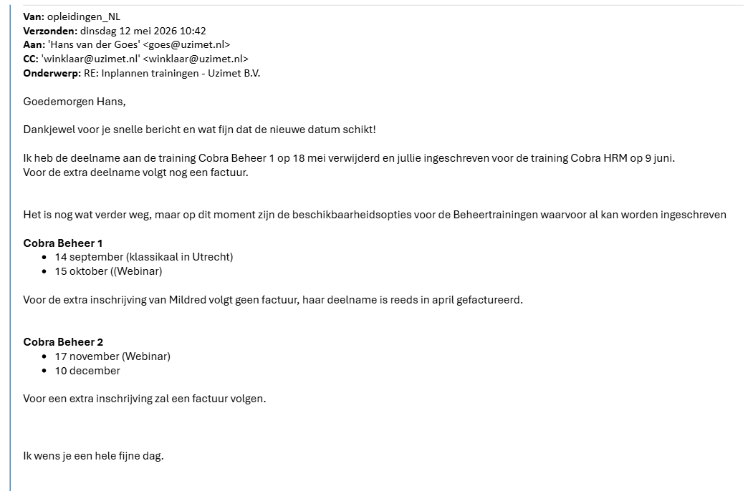

Go Live - Live per januari |  |  |  |  |  |  |  | 0% | 8.00 | 8.00
Inrichting vandaag beheer (proef- en loonverwerking en LA akkoord, jaaroverzichten gereed - indien wij dit laatste voor klant doen) |  |  |  |  |  | Implementatie team |  | 0% | 1.00 | 1.00
Klantprocessen koppelen |  |  |  |  |  | Implementatie team |  | 0% | 1.00 | 1.00
Verwerken saldi en jaarloon BT |  |  |  |  |  | Implementatie team |  | 0% | 1.00 | 1.00
Klant vraagt proefrun aan |  |  |  |  |  | Klant |  | 0% | 1.00 | 1.00
Controle prerun, feedback naar SD Worx sturen |  |  |  |  |  | Klant |  | 0% | 1.00 | 1.00
Finaliseren run na verwerken feedback |  |  |  |  |  | Klant |  | 0% | 1.00 | 1.00
ESS module - inlog verstrekken naar medewerkers |  |  |  |  |  | HRM consultant |  | 0% | 1.00 | 1.00
Output opleveren |  |  |  |  |  | Klant bij afsluiten |  | 0% | 1.00 | 1.00

Go Live - Live in een ander maand met twk januari |  |  |  |  |  |  |  | 0% | 8.00 | 8.00
Inrichting vandaag beheer (proef- en loonverwerking en LA akkoord, jaaroverzichten gereed - indien wij dit laatste voor klant doen) |  |  |  |  |  | Implementatie team |  | 0% | 1.00 | 1.00
Verwerken saldi en jaarloon BT |  |  |  |  |  | Implementatie team |  | 0% | 1.00 | 1.00
Verwerken al gedane periodes |  |  |  |  |  | Implementatie team |  | 0% | 1.00 | 1.00
Controle gedane periode verschillen bespreken met klant |  |  |  |  |  | Implementatie team |  | 0% | 1.00 | 1.00
Akkoord klant op verwerkte periode |  |  |  |  |  | klant |  | 0% | 1.00 | 1.00
Finaliseren periode na verwerken feedback |  |  |  |  |  | Implementatie team |  | 0% | 1.00 | 1.00

ESS module - inlog verstrekken naar medewerkers |  |  |  |  |  | HRM consultant |  | 0% | 1.00 | 1.00
Output opleveren |  |  |  |  |  | Klant bij afsluiten |  | 0% | 1.00 | 1.00

9. Afsluiten implementatie |  |  |  |  |  |  |  | 0% | 5.00 | 5.00
Na de eerste live salarisverwerking mailt de projectleider naar Projectoffice Payroll implementatie van dit project is afgerond |  |  |  |  |  | Implementatie team |  | 0% | 1.00 | 1.00
Evaluatie |  |  |  |  |  | All |  | 0% | 1.00 | 1.00
Afsluiten project - per mail bevestigen inclusief duidelijke scheidslijn met opstart v/d reguliere dienstverlening. |  |  |  |  |  | Implementatie team |  | 0% | 1.00 | 1.00
De projectmanager kopieert de aan de klant gestuurde mail en plakt deze in Teams als post in de map Klantdocumentatie zodat alle betrokkenen op de hoogte zijn. |  |  |  |  |  | Implementatie team |  | 0% | 1.00 | 1.00
Facturatie checken met Sylvie |  |  |  |  |  |  |  | 0% | 1.00 | 1.00
Aanmaken event in salesforce

Opleidingen |  |  |  |  |  |  |  | 0% | 5.00 | 5.00
Cobra Salaris Basis |  |  |  |  |  | Opleidingen |  | 0% | 1.00 | 1.00
Cobra HRM |  |  |  |  |  | Opleidingen |  | 0% | 1.00 | 1.00
Cobra Beheer 1 |  |  |  |  |  | Opleidingen |  | 0% | 1.00 | 1.00
Cobra Beheer 2 |  |  |  |  |  | Opleidingen |  | 0% | 1.00 | 1.00
Salaris Inrichten |  |  |  |  |  | Opleidingen |  | 0% | 1.00 | 1.00

